судьи ВС 2021
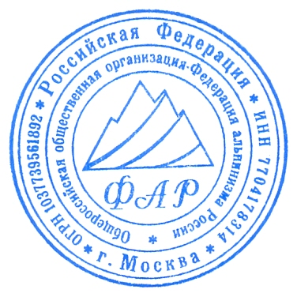
Список судей Всероссийских соревнований по альпинизму ( СМ в ЕКП № 34924) в классических дисциплинах (кроме класса-скального) 01.01-31.12.2021

1 | Главный судья - Кузнецова Е.В. (ССВК) Москва
2 | Зам. Главного судьи - Пятницин А.А. (ССВК) Ростов-на-Дону
3 | Зам. Главного судьи - Душарин И.Т. (ССВК) Москва
4 | Судьи: | Пензов С.К.(ССВК) Архангельск
5 |  | Полуэктов А.В.(ССВК) Магнитогорск
6 |  | Князева М.А.(ССВК) Самара
7 |  | Круглов Ю.И.(ССВК) Севастополь
8 |  | Яковенко А.Н. (ССВК) Москва
9 |  | Енин В.И. (ССВК) Ставрополь
10 |  | Кобыляцкий Н.Г. (ССВК) Ставрополь
11 |  | Чернышев Д.А.(1суд.кат.) Архангельск
12 |  | Юдина М.А.(1суд.кат.) Архангельск
13 |  | Носенко М.А.(1 суд.кат.) Архангельск
14 |  | Глушко В.И.(I кат)
15 |  | Пашин А.В.(I кат.)
16 |  | Пасмуров А.Я.(I кат.)
17 |  | Мардасова Е.В. (1 кат)
18 |  | Карпенко Е.А. (1 кат)
19 |  | Крячко М.Ю. (1 кат
20 |  | Лежнев А.П. (1 кат)
21 |  | Ивашков А.В.(3 кат.)
22 |  | Вольский А.А.(3 кат.)
23 |  | Иванова Л.В. (3 кат.)

 | Гл. судья |  | Кузнецова Е.В. ССВК

